Tabelle1
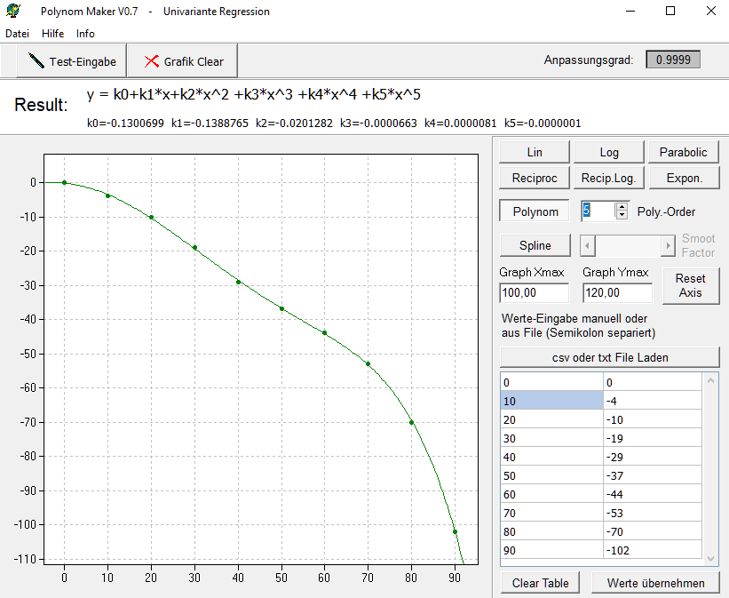

K0 | -0.1300699
K1 | -0.1388765
K2 | -0.0201282
K3 | -0.0000663
K4 | 0.0000081
K5 | -0.0000001

 | Y=k0+k1x+k2x²…
x | y
10 | -3.5269549
20 | -10.5132799
30 | -20.0708449
40 | -31.6374499
50 | -46.3068949
60 | -68.0289799
70 | -104.8095049
80 | -169.9102699
90 | -283.0490749

